Лист1
ID | Название маршрута | Расстояние, км. | Время старта замера | Продолжительность поездки | Максимальная скорость, км/ч | Средняя скорость, км/ч. | Скрин трека | ФИО
1 | 1 троллейбус (Жуковского - Лодочная) | 10.9 | 17:18:00 | 46:15:00 | 49.3 | 14.3 | 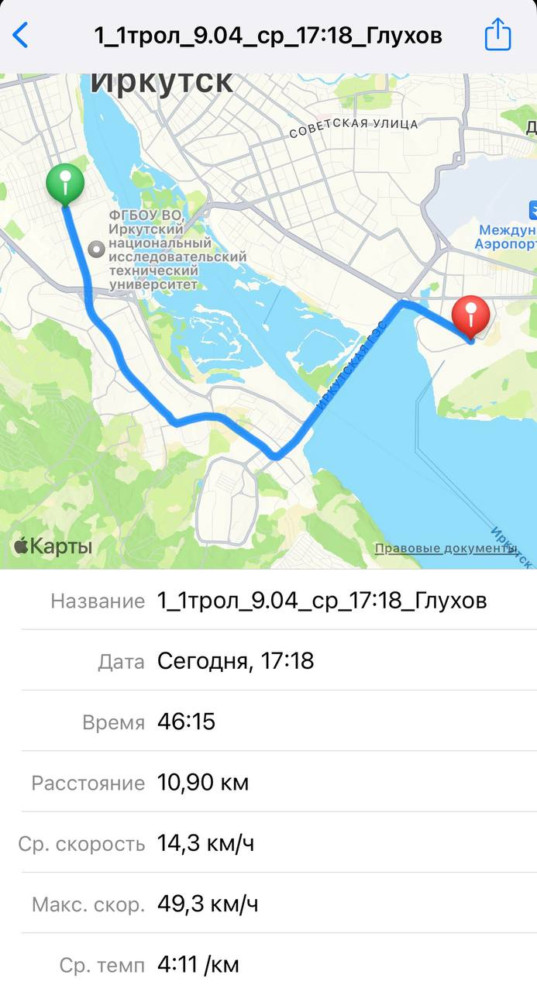 | Глухов Сергей Дмитриевич
2 | 1 троллейбус (Лодочная - Жуковского ) | 11.02 | 18:06:00 | 37:55:00 | 49.3 | 17.7 | 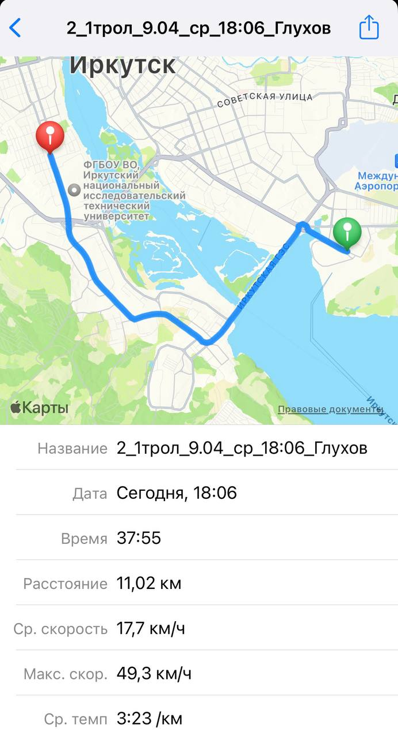
3 | 1 трамвай (Студгородок - Волжская) | 8.92 | 9:32:00 | 48:07:00 | 32 | 11.3 | 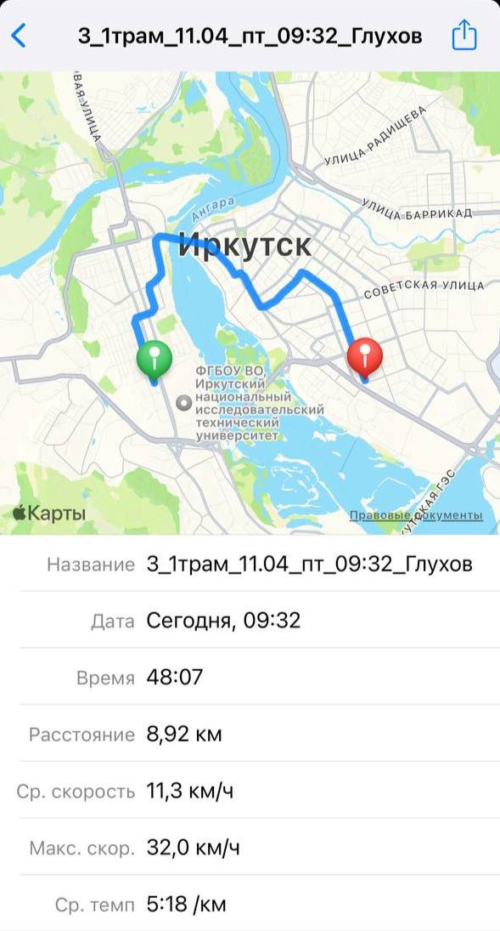
4 | 5 трамвай (Волжская - мкр. Юбилейный) | 3.83 | 11:00:00 | 14:56:00 | 32.2 | 15.9 | 